상품제안서
바른생활 나눔5000 듀얼 도킹 일체형 보조배터리 5000mAh | 상품코드: F31832

 |  |  |  |  |  |  | 02-412-0044 | www.easy1.co.kr
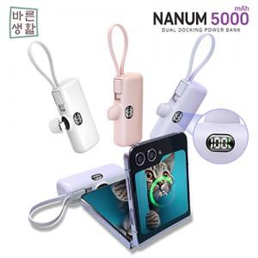

【상세/제작정보】 | 박스당 택배비 : 5,000원(vat별도) 박스당 입수량 : 50개

【인쇄/포장옵션】 | 레이저, 풀칼라 / 포장지포장

【공급단가】 | 수량 | 100~ | 300~ | 500~ | 1,000~ | 3,000~
*VAT별도 | 단가 | 7,120원 | 7,010원 | 6,840원 | 6,660원 | 6,550원

【상품 URL】 | http://www.easy1.co.kr/src/goods_detail.php?gdno=31832

